Karte
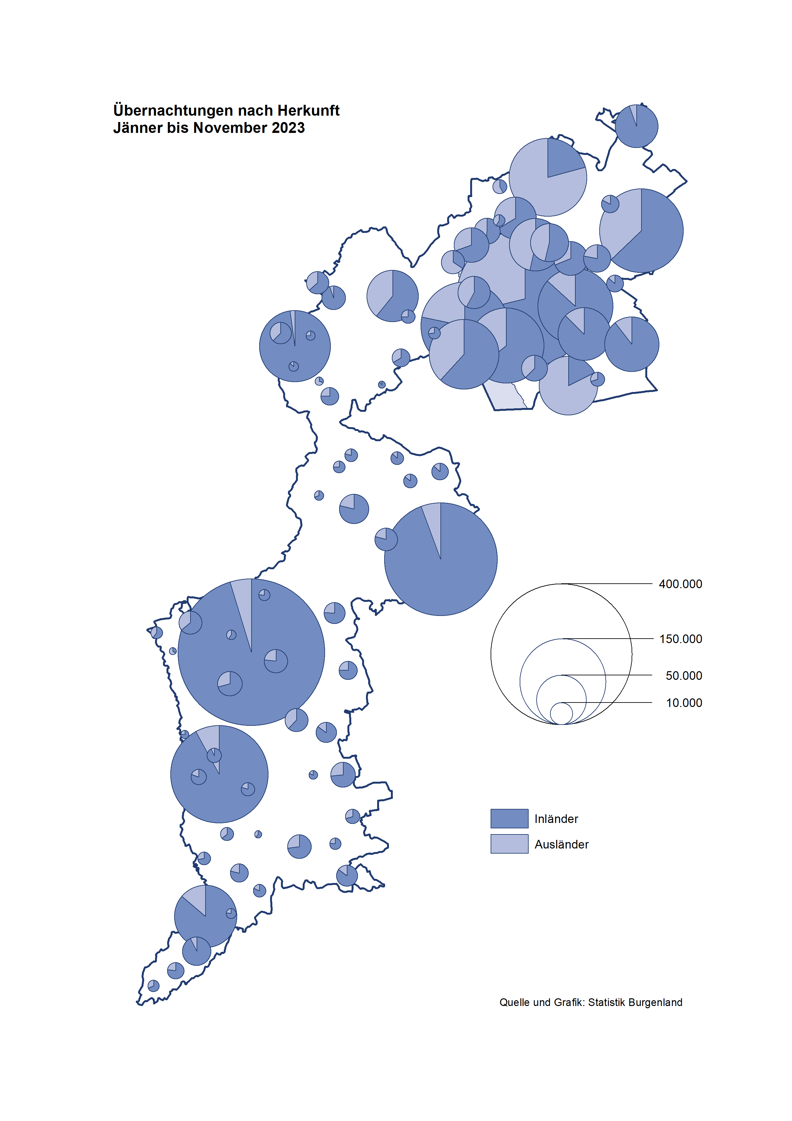

Bgld
Ankünfte nach Unterkunftsart |  |  |  |  |  |  |  | Übernachtungen nach Unterkunftsart |  |  |  |  |  |  |  | Daten für Grafik 2:
November 2023 |  |  |  |  |  |  |  | November 2023 |  |  |  |  |  |  |  |  | Monat | 2023 | 2022 | Ø 2012-2022 | 2022 | 2021 | 2020 | 2019 | 2018 | 2017 | 2016 | 2015 | 2014 | 2013 | 2012

Unterkunftsart | Ankünfte |  |  |  |  |  |  | Unterkunftsart | Übernachtungen |  |  |  |  |  |  |  |  | 2,995,859 | 2,935,453 | 2,884,016 | 2,935,453 | 2,510,061 | 2,287,961 | 3,144,232 | 3,050,564 | 3,092,657 | 3,084,025 | 2,914,691 | 2,912,637 | 2,853,243 | 2,938,655
 | Inländer |  | Ausländer |  | insgesamt |  |  |  | Inländer |  | Ausländer |  | insgesamt
 | 2022 | 2023 | 2022 | 2023 | 2022 | 2023 | % |  | 2022 | 2023 | 2022 | 2023 | 2022 | 2023 | % | Jänner | 1 | 138,816 | 115,620 | 127,704 | 115,620 | 29,476 | 145,353 | 142,561 | 145,246 | 145,386 | 144,674 | 134,038 | 133,981 | 132,179 | 136,230
 |  |  |  |  |  |  |  |  |  |  |  |  |  |  |  | Feber | 2 | 140,234 | 121,086 | 129,390 | 121,086 | 34,472 | 151,431 | 140,588 | 142,295 | 142,728 | 145,581 | 135,782 | 142,631 | 131,305 | 135,387
Burgenland | 54,663 | 61,641 | 10,840 | 12,884 | 65,503 | 74,525 | 13.8% | Burgenland | 140,833 | 158,411 | 23,297 | 24,993 | 164,130 | 183,404 | 11.7% | März | 3 | 149,745 | 138,364 | 138,018 | 138,364 | 45,792 | 64,358 | 163,253 | 168,732 | 155,317 | 173,021 | 148,988 | 147,200 | 164,265 | 148,907
Gewerbl. Beherbergungsbetrieb | 47,507 | 53,375 | 9,247 | 11,157 | 56,754 | 64,532 | 13.7% | Gewerbl. Beherbergungsbetrieb | 98,447 | 110,428 | 17,692 | 19,548 | 116,139 | 129,976 | 11.9% | April | 4 | 221,850 | 227,240 | 181,872 | 227,240 | 50,285 | 5,072 | 244,826 | 224,025 | 232,034 | 202,440 | 201,029 | 212,756 | 185,187 | 215,698
5/4-Stern | 36,407 | 41,185 | 4,869 | 6,485 | 41,276 | 47,670 | 15.5% | 5/4-Stern | 78,687 | 88,781 | 9,797 | 11,032 | 88,484 | 99,813 | 12.8% | Mai | 5 | 280,173 | 290,079 | 258,657 | 290,079 | 158,476 | 46,179 | 283,418 | 306,488 | 278,950 | 328,809 | 292,559 | 285,056 | 297,188 | 278,023
3-Stern | 9,422 | 10,380 | 1,895 | 2,212 | 11,317 | 12,592 | 11.3% | 3-Stern | 16,891 | 18,718 | 3,906 | 4,737 | 20,797 | 23,455 | 12.8% | Juni | 6 | 438,324 | 341,645 | 310,409 | 341,645 | 333,648 | 233,437 | 353,757 | 312,160 | 347,452 | 298,750 | 304,686 | 319,646 | 276,693 | 292,628
2/1-Stern | 1,678 | 1,810 | 2,483 | 2,460 | 4,161 | 4,270 | 2.6% | 2/1-Stern | 2,869 | 2,929 | 3,989 | 3,779 | 6,858 | 6,708 | -2.2% | Juli | 7 | 416,870 | 407,558 | 427,499 | 407,558 | 472,159 | 447,640 | 430,134 | 431,967 | 436,808 | 437,717 | 417,086 | 403,168 | 408,674 | 409,575
Privatquartier nicht auf Bauernhof | 1,423 | 1,958 | 381 | 408 | 1,804 | 2,366 | 31.2% | Privatquartier nicht auf Bauernhof | 2,699 | 3,457 | 1,107 | 1,287 | 3,806 | 4,744 | 24.6% | Aug | 8 | 487,313 | 470,298 | 506,682 | 470,298 | 557,336 | 546,671 | 513,292 | 486,508 | 503,565 | 510,434 | 483,048 | 494,104 | 488,499 | 519,743
Privatquartier auf Bauernhof | 738 | 782 | 135 | 175 | 873 | 957 | 9.6% | Privatquartier auf Bauernhof | 1,236 | 1,462 | 286 | 473 | 1,522 | 1,935 | 27.1% | Sept | 9 | 311,564 | 294,755 | 302,431 | 294,755 | 360,851 | 369,853 | 301,838 | 294,404 | 306,558 | 299,008 | 282,739 | 260,716 | 264,879 | 291,135
Campingplatz | 414 | 609 | 127 | 147 | 541 | 756 | 39.7% | Campingplatz | 930 | 1,334 | 290 | 425 | 1,220 | 1,759 | 44.2% | Okt | 10 | 227,566 | 230,442 | 217,801 | 230,442 | 257,755 | 203,553 | 225,667 | 217,367 | 218,450 | 217,470 | 203,272 | 206,019 | 203,858 | 211,959
Kurheim der Sozialvers.träger | 521 | 588 | 2 | 1 | 523 | 589 | 12.6% | Kurheim der Sozialvers.träger | 10,472 | 11,205 | 31 | 30 | 10,503 | 11,235 | 7.0% | Nov | 11 | 183,404 | 164,130 | 161,467 | 164,130 | 126,150 | 46,036 | 193,867 | 183,958 | 181,241 | 179,370 | 171,475 | 171,477 | 179,421 | 179,009
Private und öffentliche Kurheime | 1,392 | 1,511 | 17 | 12 | 1,409 | 1,523 | 8.1% | Private und öffentliche Kurheime | 21,867 | 24,552 | 246 | 83 | 22,113 | 24,635 | 11.4% | Dez | 12 |  | 134,236 | 122,088 | 134,236 | 83,661 | 28,378 | 151,031 | 137,414 | 144,168 | 146,751 | 139,989 | 135,883 | 121,095 | 120,361
Jugendherberge | 184 | 97 | 0 | 10 | 184 | 107 | -41.8% | Jugendherberge | 215 | 148 | 0 | 81 | 215 | 229 | 6.5%
Ferienwohnung, Ferienhaus | 2,313 | 2,646 | 879 | 921 | 3,192 | 3,567 | 11.7% | Ferienwohnung, Ferienhaus | 4,579 | 5,658 | 3,392 | 2,785 | 7,971 | 8,443 | 5.9% | Überschrift1: | Übernachtungen im November nach Unterkunftsarten
Sonstige Unterkunft | 171 | 75 | 52 | 53 | 223 | 128 | -42.6% | Sonstige Unterkunft | 388 | 167 | 253 | 281 | 641 | 448 | -30.1%

Übernachtungen im November nach Unterkunftsarten
Übernachtungen nach Monaten
 | Ø 2012-2022 | 2022 | 2023
Jänner | 127,704 | 115,620 | 138,816
Feber | 129,390 | 121,086 | 140,234
März | 138,018 | 138,364 | 149,745
April | 181,872 | 227,240 | 221,850
Mai | 258,657 | 290,079 | 280,173
Juni | 310,409 | 341,645 | 438,324
Juli | 427,499 | 407,558 | 416,870
Aug | 506,682 | 470,298 | 487,313
Sept | 302,431 | 294,755 | 311,564
Okt | 217,801 | 230,442 | 227,566
Nov | 161,467 | 164,130 | 183,404
Dez | 122,088 | 134,236
 |  |  |  |  |  |  |  |  |  |  |  |  |  |  |  | Daten für Grafik 1:
 |  |  |  |  |  |  |  |  |  |  |  |  |  |  |  |  | 2023 | 2022
 |  |  |  |  |  |  |  |  |  |  |  |  |  |  |  | 5/4-Stern | 99,813 | 88,484
 |  |  |  |  |  |  |  |  |  |  |  |  |  |  |  | 3-Stern | 23,455 | 20,797
 |  |  |  |  |  |  |  |  |  |  |  |  |  |  |  | 2/1-Stern | 6,708 | 6,858
 |  |  |  |  |  |  |  |  |  |  |  |  |  |  |  | Privatquartier | 6,679 | 5,328
 |  |  |  |  |  |  |  |  |  |  |  |  |  |  |  | Campingplatz | 1,759 | 1,220
 |  |  |  |  |  |  |  |  |  |  |  |  |  |  |  | Kurheim, Erhol. | 35,870 | 32,616
 |  |  |  |  |  |  |  |  |  |  |  |  |  |  |  | Sonst. Unterk. | 9,120 | 8,827

 |  |  |  |  |  |  |  |  |  |  |  |  |  |  |  | Kontrolle | 183,404 | 164,130

Gem20
Die 20 Gemeinden mit den meisten Übernachtungen
November 2023

Gemeinde | Ankünfte |  |  | Übernachtungen
 | 2022 | 2023 | % | 2022 | 2023 | %

Bad Tatzmannsdorf | 9,243 | 9,508 | 2.9% | 38,629 | 41,316 | 7.0%
Stegersbach | 8,026 | 9,553 | 19.0% | 19,054 | 22,940 | 20.4%
Lutzmannsburg | 8,771 | 9,786 | 11.6% | 18,398 | 20,621 | 12.1%
Parndorf | 6,719 | 8,047 | 19.8% | 10,184 | 11,876 | 16.6%
Bad Sauerbrunn | 729 | 754 | 3.4% | 8,309 | 9,404 | 13.2%
Frauenkirchen | 5,584 | 5,211 | -6.7% | 9,694 | 9,338 | -3.7%
Rust | 2,376 | 2,775 | 16.8% | 6,583 | 7,272 | 10.5%
Jennersdorf | 2,032 | 2,918 | 43.6% | 3,933 | 5,499 | 39.8%
Illmitz | 2,359 | 2,331 | -1.2% | 4,924 | 4,763 | -3.3%
Sankt Andrä a. Zicksee | 272 | 350 | 28.7% | 3,635 | 4,469 | 22.9%
Andau | 2,947 | 3,236 | 9.8% | 4,164 | 4,462 | 7.2%
Podersdorf a. See | 1,814 | 2,186 | 20.5% | 3,614 | 4,166 | 15.3%
Neusiedl a. See | 1,776 | 2,018 | 13.6% | 3,258 | 3,543 | 8.7%
Eisenstadt | 958 | 2,089 | 118.1% | 1,880 | 3,478 | 85.0%
Kittsee | 145 | 208 | 43.4% | 2,996 | 3,124 | 4.3%
Jois | 878 | 1,056 | 20.3% | 2,115 | 1,885 | -10.9%
Weiden a. See | 221 | 1,023 | 362.9% | 489 | 1,661 | 239.7%
Gols | 728 | 750 | 3.0% | 2,148 | 1,277 | -40.5%
St. Martin a. d. Raab | 486 | 544 | 11.9% | 878 | 1,095 | 24.7%
Mörbisch a. See | 338 | 563 | 66.6% | 653 | 1,077 | 64.9%

Die 10 Gemeinden mit den meisten Übernachtungen im November
 |  |  |  |  |  |  |  | Daten für Grafik: | 2022 | 2023 | 2022 | 2023
 |  |  |  |  |  |  | 1 | Bad Tatzmannsdorf | 38,629 | 41,316 | 94.7 | 90.0
 |  |  |  |  |  |  | 2 | Stegersbach | 19,054 | 22,940 | 46.7 | 50.0
 |  |  |  |  |  |  | 3 | Lutzmannsburg | 18,398 | 20,621 | 45.1 | 44.9
 |  |  |  |  |  |  | 4 | Parndorf | 10,184 | 11,876 | 25.0 | 25.9
 |  |  |  |  |  |  | 5 | Bad Sauerbrunn | 8,309 | 9,404 | 20.4 | 20.5
 |  |  |  |  |  |  | 6 | Frauenkirchen | 9,694 | 9,338 | 23.8 | 20.3
 |  |  |  |  |  |  | 7 | Rust | 6,583 | 7,272 | 16.1 | 15.8
 |  |  |  |  |  |  | 8 | Jennersdorf | 3,933 | 5,499 | 9.6 | 12.0
 |  |  |  |  |  |  | 9 | Illmitz | 4,924 | 4,763 | 12.1 | 10.4
 |  |  |  |  |  |  | 10 | Sankt Andrä a. Zicksee | 3,635 | 4,469 | 8.9 | 9.7
 |  |  |  |  |  |  |  | restliche Gemeinden | 40,787 | 45,906 | 100.0 | 100.0

 |  |  |  |  |  |  |  | Insgesamt | 164,130 | 183,404

 |  |  |  |  |  |  |  | Überschrift: | Die 10 Gemeinden mit den meisten Übernachtungen im November

